HU1
HISTORIAS DE USUARIO

NOMBRE DEL PROYECTO | Banco digital |  | N. SPRINT | 1
DUEÑO DEL PRODUCTO NEGOCIO | Banco digital SA |  | SCRUM MASTER | Elvis Estupiñan
PRIORIDAD EN EL NEGOCIO | Alta |  | PRODUCT OWNER | Ana Franco
HISTORIAL DE VERSIONES /CONTROL DE CAMBIOS
HISTORIAS DE USUARIO: | VERSIÓN | FECHA | DESCRIPCIÓN DE LA MODIFICACIÓN | REGISTRADO POR
RF_01.1 Registro de usuarios | 1 | 2022-11-03 | Crear interfaz usuario | camilo gomez
RF_01.2 Registro de usuarios | 1 | 2022-11-03 | Creación base de datos banco. | Angelica Rodriguez-Camilo GOmez
RF_01.3 Registro de usuarios | 1 | 2022-11-03 | Codificación Interfaz | Dairis Nuñez
RF_01.4 Registro de usuarios | 1 | 2022-11-03 | Guardar registro | Alejandro Restrepo
RF_01.5 Registro de usuarios | 1 | 2022-11-03 | Diseño vista login | Adriana Gomez-Alejandro Restrepo
RF_01.6 Registro de usuarios | 1 | 2022-11-03 | Codificación vista login | Alejandro Restrepo-Daniel Castro
RF_01.7 Registro de usuarios | 1 | 2022-11-03 | Validación datos | Angelica Rodriguez
RF_01.8 Registro de usuarios | 1 | 2022-11-03 | pruebas | Diego Estacion- Fabio Gonzalez
HISTORIA DE USUARIO # RF_01
DESCRIPCIÓN GENERAL
Como cliente quiero poder registrarme en el sistema y que este guarde informacion de mi registro de tal forma que pueda autenticarme mas tarde cuando asi lo requiera.

CRITERIOS DE ACEPTACIÓN
* El nombre de usuario DEBE tener valor, en caso contrario se mostrará el mensaje de error pertinente
* El nombre de usuario DEBE tener forma de email, en caso contrario se mostrará el mensaje de error pertinente
* La contraseña DEBE tener valor, en caso contrario se mostrará el mensaje de error pertinente
* El nombre de usuario DEBE existir en la base de datos en caso contrario se mostrará el mensaje de error pertinente
* La contraseña DEBE coincidir con la que el nombre de usuario tiene asociada en la base de datos, en caso contrario se mostrará el mensaje de error pertinente
* La interfaz creada debe ser amigable con el funcionario y el usuario, utilizando los colores coorporativos y que su interpretación sea sencilla.

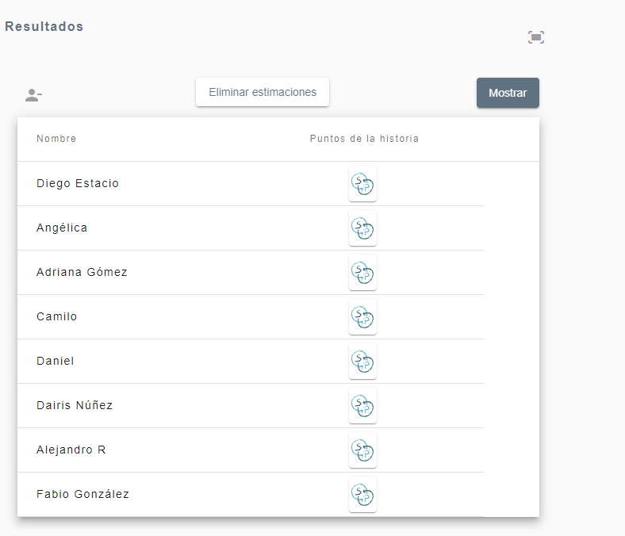

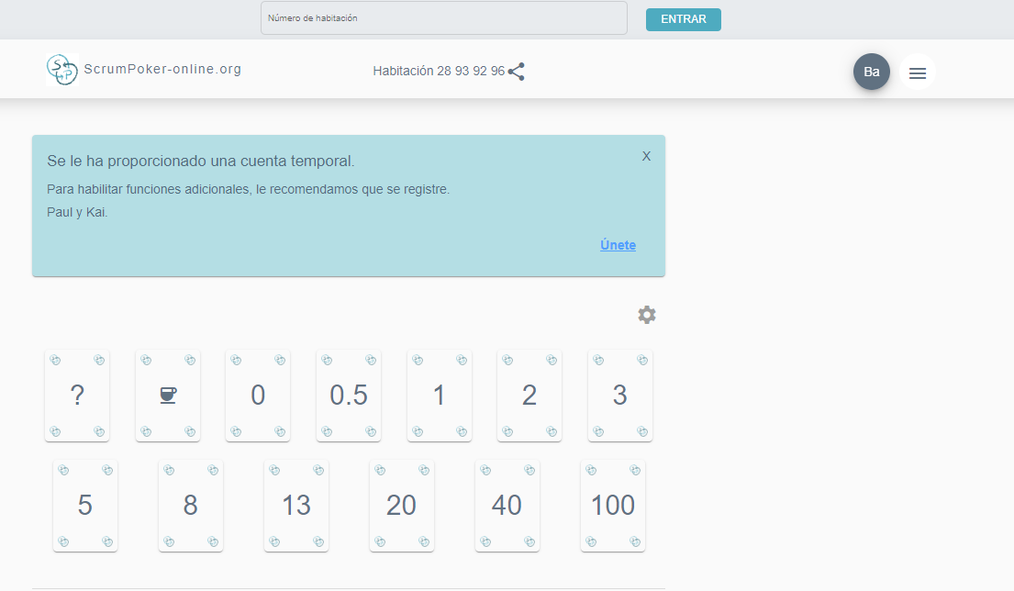

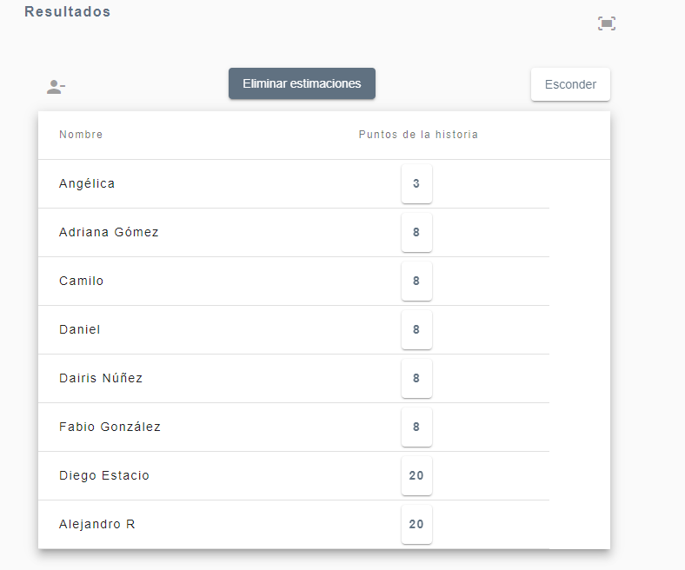
 |  |  | VALORACIONES
 |  |  | Angelica | verificacion de informacion usuario
 |  |  | Adriana | Es necesario corroborar el proceso de la informacion aportada.
 |  |  | Camilo | En el registro de usuario se requiere crear una interfaz con su respectivo formulario y crear la base de datos donde se guarden todos los datos pertinentes
 |  |  | Daniel | Validar veracidad de referencias contra base de datos internos
 |  |  | Dairis | Se requiere validar la veracidad de la información suministrada
 |  |  | Fabio | se tienen las tareas definidas y se a avanzado debemos esperar el proceso de codificacion para hacer pruebas funcionales
 |  |  | Diego | El registro de usuarios requiere que se valide la informacion del cliente comprobando la autenticacion del cliente para que otra persona no se haga pasar por ella. Se requiere parametros de autenticacion especiales y encriptacion de informacion.
 |  |  | Alejandro | Son la base de todo el sistema, sin usuarios no se pueden realizar los demás procesos del banco

 |  |  | La estimacion dada por el grupo en comun acuerdo para la historia de usuario es 8

HU2
HISTORIAS DE USUARIO

NOMBRE DEL PROYECTO | Banco digital |  | N. SPRINT | 1
DUEÑO DEL PRODUCTO NEGOCIO | Banco digital S.A |  | SCRUM MASTER | Elvis Estupiñan
PRIORIDAD EN EL NEGOCIO | Media |  | PRODUCT OWNER | Ana Franco
HISTORIAL DE VERSIONES /CONTROL DE CAMBIOS
HISTORIAS DE USUARIO: RF_02. Control del acceso al Sistema. | VERSIÓN | FECHA | DESCRIPCIÓN DE LA MODIFICACIÓN | REGISTRADO POR
RF_02.1 Control del acceso al Sistema. | 1 | 2022-11-03 | consultar base de datos Banco | Camilo andres Gomez
RF_02.2 Control del acceso al Sistema. | 1 | 2022-11-03 | Diseño interfaz. | Angelica Rocio Rodriguez
RF_02.3 Control del acceso al Sistema. | 1 | 2022-11-03 | Codificación Interfaz | Dairis Nuñez
RF_02.4 Control del acceso al Sistema. | 1 | 2022-11-03 | Pruebas Interfaz | Alejandro Restrepo
HISTORIA DE USUARIO # RF_02
DESCRIPCIÓN GENERAL
Control total del acceso al sistema por parte del cliente (Banco digital S.A), donde el Software brindara la mayor calidad en todos los servicios requeridos por parte del mismo, a su vez garantizara la funcionalidad completa del sistema y la operabilidad que realice la entidad.

CRITERIOS DE ACEPTACIÓN
* Las consultas de la base de datos deben ser completas de acuerdo a la busqueda por el funcionario y no se debe repetir información al momento de la ejecución
* La interfaz creada debe ser amigable con el funcionario y el usuario, utilizando los colores coorporativos y que su interpretación sea sencilla.
* La codificación desarrollada debe estar documentada en el manual técnico de usuario para ser consultado en caso de ser requerida por el personal de sistemas y debe ser clara
*Se valida que la seguridad , se valida la doble autenticación
* En las pruebas de interfaz se debe realizar el testeo completo den cada funcionalidad, asi mismo realizar las pruebas de aceptación del Software.

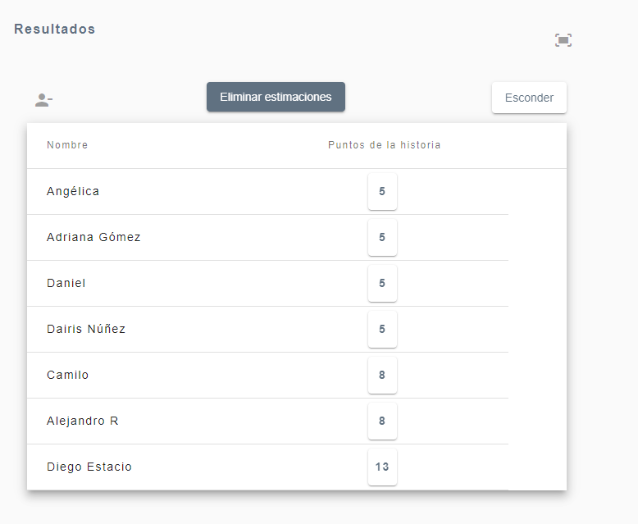
 |  |  | VALORACIONES
 |  |  | Angelica | El acceso a la aplicaion es muy importante por la segudidad que se le debe garantizar a cada Usuario.
 |  |  | Adriana | Es necesario realizar numerosas pruebas de acceso, para garantizar la seguridad de los datos y evitar inyecciones SQL.
 |  |  | Camilo | control de acceso a toda el historial del usuario, de cualquier movimiento realizado hasta la fecha, que garantice la validacion de todos los movimientos generados evitando flitraciones que ponga en riesgo la seguridad de los datos del usuario
 |  |  | Daniel | Tener claras las politicas de tratamiento de Datos, para la seguridad de los Datos del cliente y posibles Ataques y corrupciones
 |  |  | Dairis | Para garantizar la seguridad de los datos del los clientes implementar algunos niveles de seguridad
 |  |  | Fabio | debemos hacer varias pruebas de consultas parametrizadas para evitar inyecciones SQL ya que podemos perder datos del cliente
 |  |  | Diego | Se requiere doble autenticacion de acceso. Comprobaciones de seguridad en codigo para evitar la inyeccion sql, ataques xss, ataques de fuerza bruta y controlar con capcha el ingreso usuarios.
 |  |  | Alejandro | El sistema de autenticación, a pesar de su importancia final, durante el desarrollo puede dejarse para una fase posterior a otras prioridades más altas

 |  |  | La estimacion dada por el grupo en comun acuerdo para la historia de usuario es : 8

HU3
HISTORIAS DE USUARIO

NOMBRE DEL PROYECTO | Banco digital |  | N. SPRINT | 1
DUEÑO DEL PRODUCTO NEGOCIO | Banco digital S.A |  | SCRUM MASTER | Elvis Estupiñan
PRIORIDAD EN EL NEGOCIO | Alta |  | PRODUCT OWNER | Ana Franco
HISTORIAL DE VERSIONES /CONTROL DE CAMBIOS
HISTORIAS DE USUARIO | VERSIÓN | FECHA | DESCRIPCIÓN DE LA MODIFICACIÓN | REGISTRADO POR
RF_03.1. Vista principal | 1 | 2022-11-03 | Diseño Interfaz | Camilo andres Gomez - Adriana Gomez
RF_03.2. Vista principal | 1 | 2022-11-03 | Codificación interfaz | Angelica Rocio Rodriguez
RF_03.3. Vista principal | 1 | 2022-11-03 | Consultar cuenta | Dairis Nuñez
RF_03.4. Vista principal | 1 | 2022-11-03 | Pruebas | Alejandro Restrepo
HISTORIA DE USUARIO # RF_03
DESCRIPCIÓN GENERAL
Como cliente quiero tener una vista principal en la que pueda visualizar mi saldo de cuenta al momento de ingresar a la aplicacion.

CRITERIOS DE ACEPTACIÓN
La interfaz de la vista debe ser intuitiva y facil de manejar, haciendo uso de los colores solicitados por el cliente.
Se debe garantizar la buena conexion con el servidor, para que este pueda responder oportunamente a las peticiones del cliente.
Se debe validar que la informacion de cuenta presentada al usuario sea la correcta

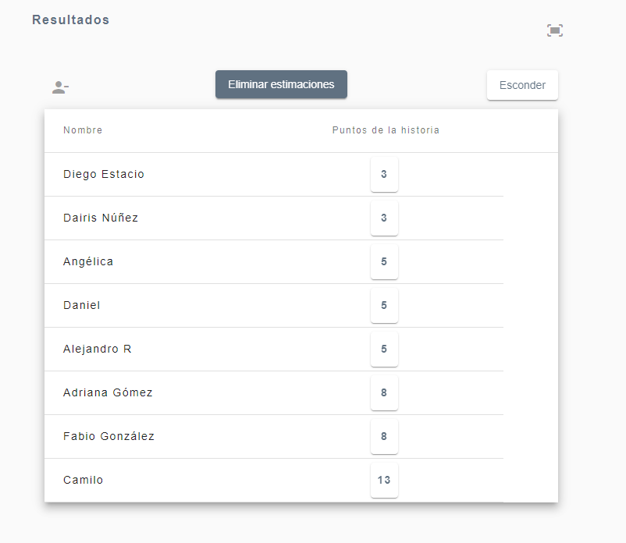
 |  |  | VALORACIONES
 |  |  | Angelica | Se deben realizar las diferentes conexiones y consultas, y garantizar al usuario que se le mostrara la informacion pertinente.
 |  |  | Adriana | se debe tener presente la exigencia de los clientes y asi mismo darle prioridad a la revision de los entregables.
 |  |  | Camilo | se va a requerir una interfaz donde va contener todas las opciones que va adquirir el usuario y donde podra hacer sus respectivas consultas
 |  |  | Daniel | El objetivo final del diseño de la interfaz de usuario, es hacer que la interaccion usuario-sistema con los que interactuan sea las mas simple y eficiente posible para lograr los objetivos del Usuario.
 |  |  | Dairis | Poder ver toda la información de manera clara a cerca de servicios que brinda el banco segun los requerimientos.
 |  |  | Fabio | Debemos tener en cuenta los requerimientos del cliente asi como la dispoibilidad de el para revision de los entregables
 |  |  | Diego | Se requiere la interfaz vista donde desplegara los menus requeridos encargados de front end.
 |  |  | Alejandro | La vista principal o las vistas pueden ser de una prioridad media, depende del desarrollo entre el backend y el frontend, algunas vistas podrán ser más urgentes que otras

 |  |  | La estimacion dada por el grupo en comun acuerdo para la historia de usuario es : 5

HU4
HISTORIAS DE USUARIO

NOMBRE DEL PROYECTO | Banco digital |  | N. SPRINT | 1
DUEÑO DEL PRODUCTO NEGOCIO | Banco digital sa |  | SCRUM MASTER | Elvis Estupiñan
PRIORIDAD EN EL NEGOCIO | Media |  | PRODUCT OWNER | Ana Franco
HISTORIAL DE VERSIONES /CONTROL DE CAMBIOS
HISTORIAS DE USUARIO:RF_04. Servicios Bancarios | VERSIÓN | FECHA | DESCRIPCIÓN DE LA MODIFICACIÓN | REGISTRADO POR
RF_04.1 Servicios Bancarios | 1 | 2022-11-03 | Diseño Interfaz modulo servicios bancarios | Dairis Nuñez
RF_04.2 Servicios Bancarios | 1 | 2022-11-03 | Codificación modulo de servicios bancarios | Alejandro Restrepo-Daniel Castro
RF_04.3 Servicios Bancarios | 1 | 2022-11-03 | Comunicación con base de datos para consultas | Angelica Rocio Rodriguez
RF_04.4 Servicios Bancarios | 1 | 2022-11-03 | Pruebas funcionales de los modulos. | Diego Estacion- Fabio Gonzalez
HISTORIA DE USUARIO # RF_04
DESCRIPCIÓN GENERAL
Como usuario requiero poder consultar los servicios que me brinda el banco y de este modo poder elegir que servicio deseo usar

CRITERIOS DE ACEPTACIÓN
* Habilitar modulos donde el cliente pueda consultar saldo, cuentas inscritas
* Informe de extracto de cuenta a solicitud de cliente.
* Comprobar que se realizan las transaciones
* Contar con un código de permiso para realizar transferencias y retiros.
* Validar que se pueda retirar dinero
* Pagos de servicios

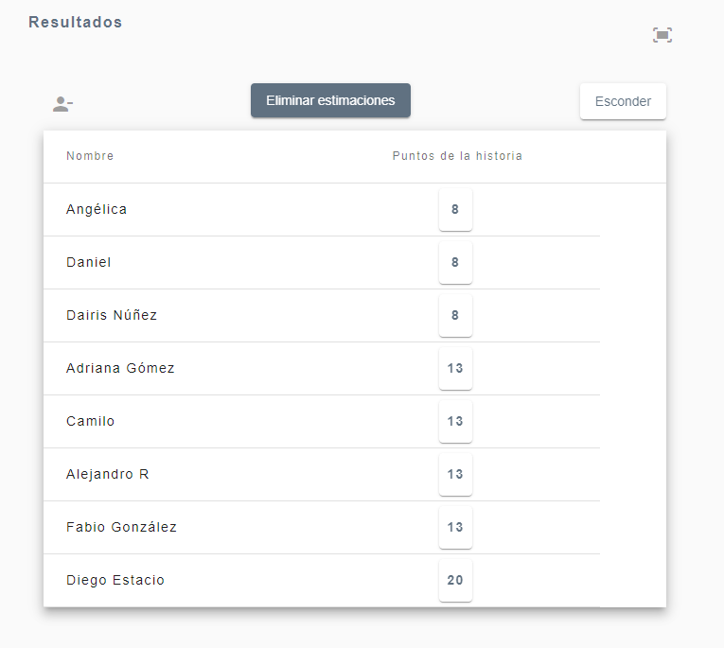
 |  |  | VALORACIONES
 |  |  | Angelica | Se deben realizar los diferentes modulos de Servicios que prestara la Banca Digital
 |  |  | Adriana | Se deben tener en cuenta varios items, ya que es de vital importancia validar los diferentes servicios que ofrece la entidad bancaria.
 |  |  | Camilo | se debe realizar una base de datos donde se tenga conexion con la red en general de todos los datos e informacion tanto del servicio como del cliente
 |  |  | Daniel | Garantizar la efectividad de los procedimientos de datos, asegurando la confiabilidad de los datos y validacion y conectividad con estos.
 |  |  | Dairis | Informacion general del banco, los servicios que brinda y sus convenios
 |  |  | Fabio | Pruebas con cada uno de los servicios accediendo y validanco conexion con la base de datos
 |  |  | Diego | Se requiere validaciones en red, conexiones con entidades que implica trabajar con empresas con convenios, revisar la seguirdad, establecer validaciones y controles 24/7
 |  |  | Alejandro | Junto con los usuarios son procesos importantes de la aplicación y de la unidad de negocio, es una aplicación bancaria que se basa en los servicios que ofrece

 |  |  | La estimacion dada por el grupo en comun acuerdo para la historia de usuario es : 13

HU5
HISTORIAS DE USUARIO

NOMBRE DEL PROYECTO | Banco digital |  | N. SPRINT | 1
DUEÑO DEL PRODUCTO NEGOCIO | Banco digital S.A |  | SCRUM MASTER | Elvis Estupiñan
PRIORIDAD EN EL NEGOCIO | Baja |  | PRODUCT OWNER | Ana Franco
HISTORIAL DE VERSIONES /CONTROL DE CAMBIOS
HISTORIAS DE USUARIO: | VERSIÓN | FECHA | DESCRIPCIÓN DE LA MODIFICACIÓN | REGISTRADO POR
RF_05.1 Configuración cuenta de usuario | 1 | 2022-11-03 | Diseño interfaz ajustes cuenta de usuario (seguridad, información de usuario, cerrar cuenta) | Daniel Evergabdent
RF_05.2 Configuración cuenta de usuario | 1 | 2022-11-03 | Codificación interfaz ajustes | Adriana Gomez
RF_05.3 Configuración cuenta de usuario | 1 | 2022-11-03 | Pruebas funcionales | Fabio Gonzalez
HISTORIA DE USUARIO # RF_05
DESCRIPCIÓN GENERAL
El Software debera facilitar a los usuarios registrados un apartado donde el pueda realizar configuraciones necesarias en su cuenta, con un nivel de seguridad alta ya que esta información es personal ademas proporcionara una opción para eliminarla si el mismo lo desea.

CRITERIOS DE ACEPTACIÓN
* La interfaz creada debe estar deacuerdo a los colores coorporativos y debe ser amigable para el usuario, facil de entender y con una navegabilidad alta, los ajustes deben mostrarse en la interfaz y que no se obstaculice el icono que lo va a representar.
* Se debe habilitar un servicio dentro del modulo de Administración que permita consultar la asociación de Zona Despacho y ClientePS.
* La codificación realizada debe estar identada para su facil lectura, ademas que se debe documentar y colocar los respectivos comentarios en el código para que pueda ser leida con mayor facilidad
* Se debe realizar las diferentes pruebas a cada funcionalidad en el apartado de ajustes ya que es importante que ninguna información personal sea obtenida y se debe tener en cuenta la facilidad con la que el usuario puede realizar cambios en su cuenta.

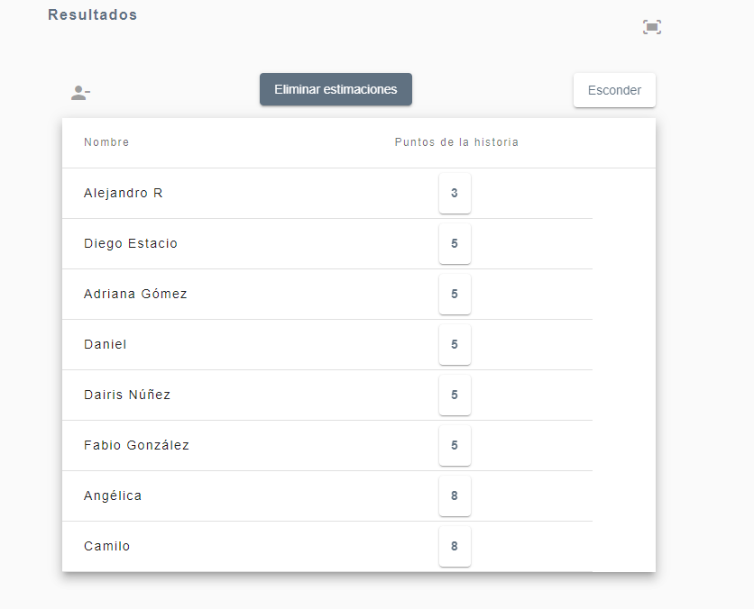
 |  |  | VALORACIONES
 |  |  | Angelica | Se deben crear los modulos y funciones que permitan la modificacion de Credenciales o la Informacion del Usuario.
 |  |  | Adriana | Es super importante realizar ajustes o pruebas habitualmente a la base de datos con el fin de hacer un seguimiento a los usuarios finales.
 |  |  | Camilo | Seguimiento al control interno de la informacion y reguistro realizados por parte del usuario
 |  |  | Daniel | Seguiento en el desarrollo y control de la base de datos, asi como brindar un buen funcionamiento ala informacion del usuariio
 |  |  | Dairis | Pruebas de seguridad periódicas
 |  |  | Fabio | En este punto es importante hacer pruebas con la base de datos tanto para registro como seguimiento de procesos del usuario final
 |  |  | Diego | Se entendieria que se desarrollaria sobre algo ya realizado como lo son, las cuentas de usuario donde se realizaria modificaciones a lo ya realizado.
 |  |  | Alejandro | Las vistas o la parte de la configuración o ajustes de perfil, pueden dejarse para cuando todos las demás historias, más prioritarias estén ya desarrolladas

 |  |  | La estimacion dada por el grupo en comun acuerdo para la historia de usuario es : 5

